상품제안서
야누스 10K 대형 일자형 장우산 | 상품코드: S47327

 |  |  |  |  |  |  | 02-713-8555 | www.synergygift.co.kr
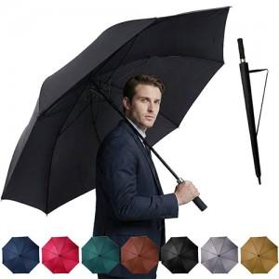

【상세/제작정보】

【인쇄/포장옵션】 | 손잡이1도, 원단1도 / OPP(비닐)

【공급단가】 | 수량 | 50~ | 100~ | 300~ | 1,000~ | 3,000~
*VAT별도 | 단가 | 8,190원 | 7,740원 | 7,370원 | 7,180원 | 7,050원

【상품 URL】 | https://www.synergygift.co.kr:443/src/goods_detail.php?gdno=47327

